Накладная-№3
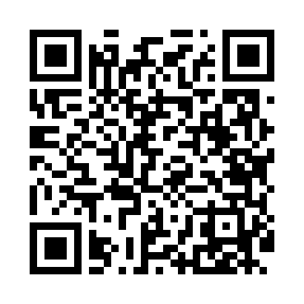
Номер товарно-транспортной накладной: |  |  | Торговый представитель: Amriyev Muhammad
Поставщик: Toshkent falcon fly 2 |  |  | Телефон торгового представителя: +998972880505
Дата отгрузки: 11.10.2025 |  |  | Контрагент: Dona zakass
Дата консигнации: |  |  | Адрес:
Доставщик: |  |  | Телефон:
Телефон доставщика:
Время заказа: 11.10.2025 11:54:10
№ | Штрих-код | Название товаров (работ,услуг) | Количество | Количество в кейсе | Цена | Сумма
 |  |  | 12 |  |  | 51.3
1 | 6920240023239 | Универсал коврик 60*180 см XP-23-23 | 3 | 3 шт. | 5 | 15
2 | 6920240023222 | Коврики напольные для ванной комнаты 60*90CM XP-23-22 | 1 | 1 шт. | 5.50 | 5.50
3 | 6920240023215 | Коврики напольные для ванной комнаты 60*90CM XP-23-21 | 1 | 1 шт. | 6 | 6
4 | 6909917140523 | Складная пластиковая корзина для белья 45*35* 40 DB-140-52 | 2 | 2 шт. | 4 | 8
5 | 6909917140707 | Складная пластиковая корзина для белья, 40×50 см, DB-140-70 | 2 | 2 шт. | 4.20 | 8.40
6 | 6915120140625 | Складная пластиковая корзина для белья DB-140 -62 | 2 | 2 шт. | 2.10 | 4.20
7 | 6805019698972 | Коврики напольные для ванной комнаты 43*68+43 *118 DB-98-97 | 1 | 1 шт. | 4.20 | 4.20
Итого: 51.3$|->UZS: 641,250.00

